课程标准
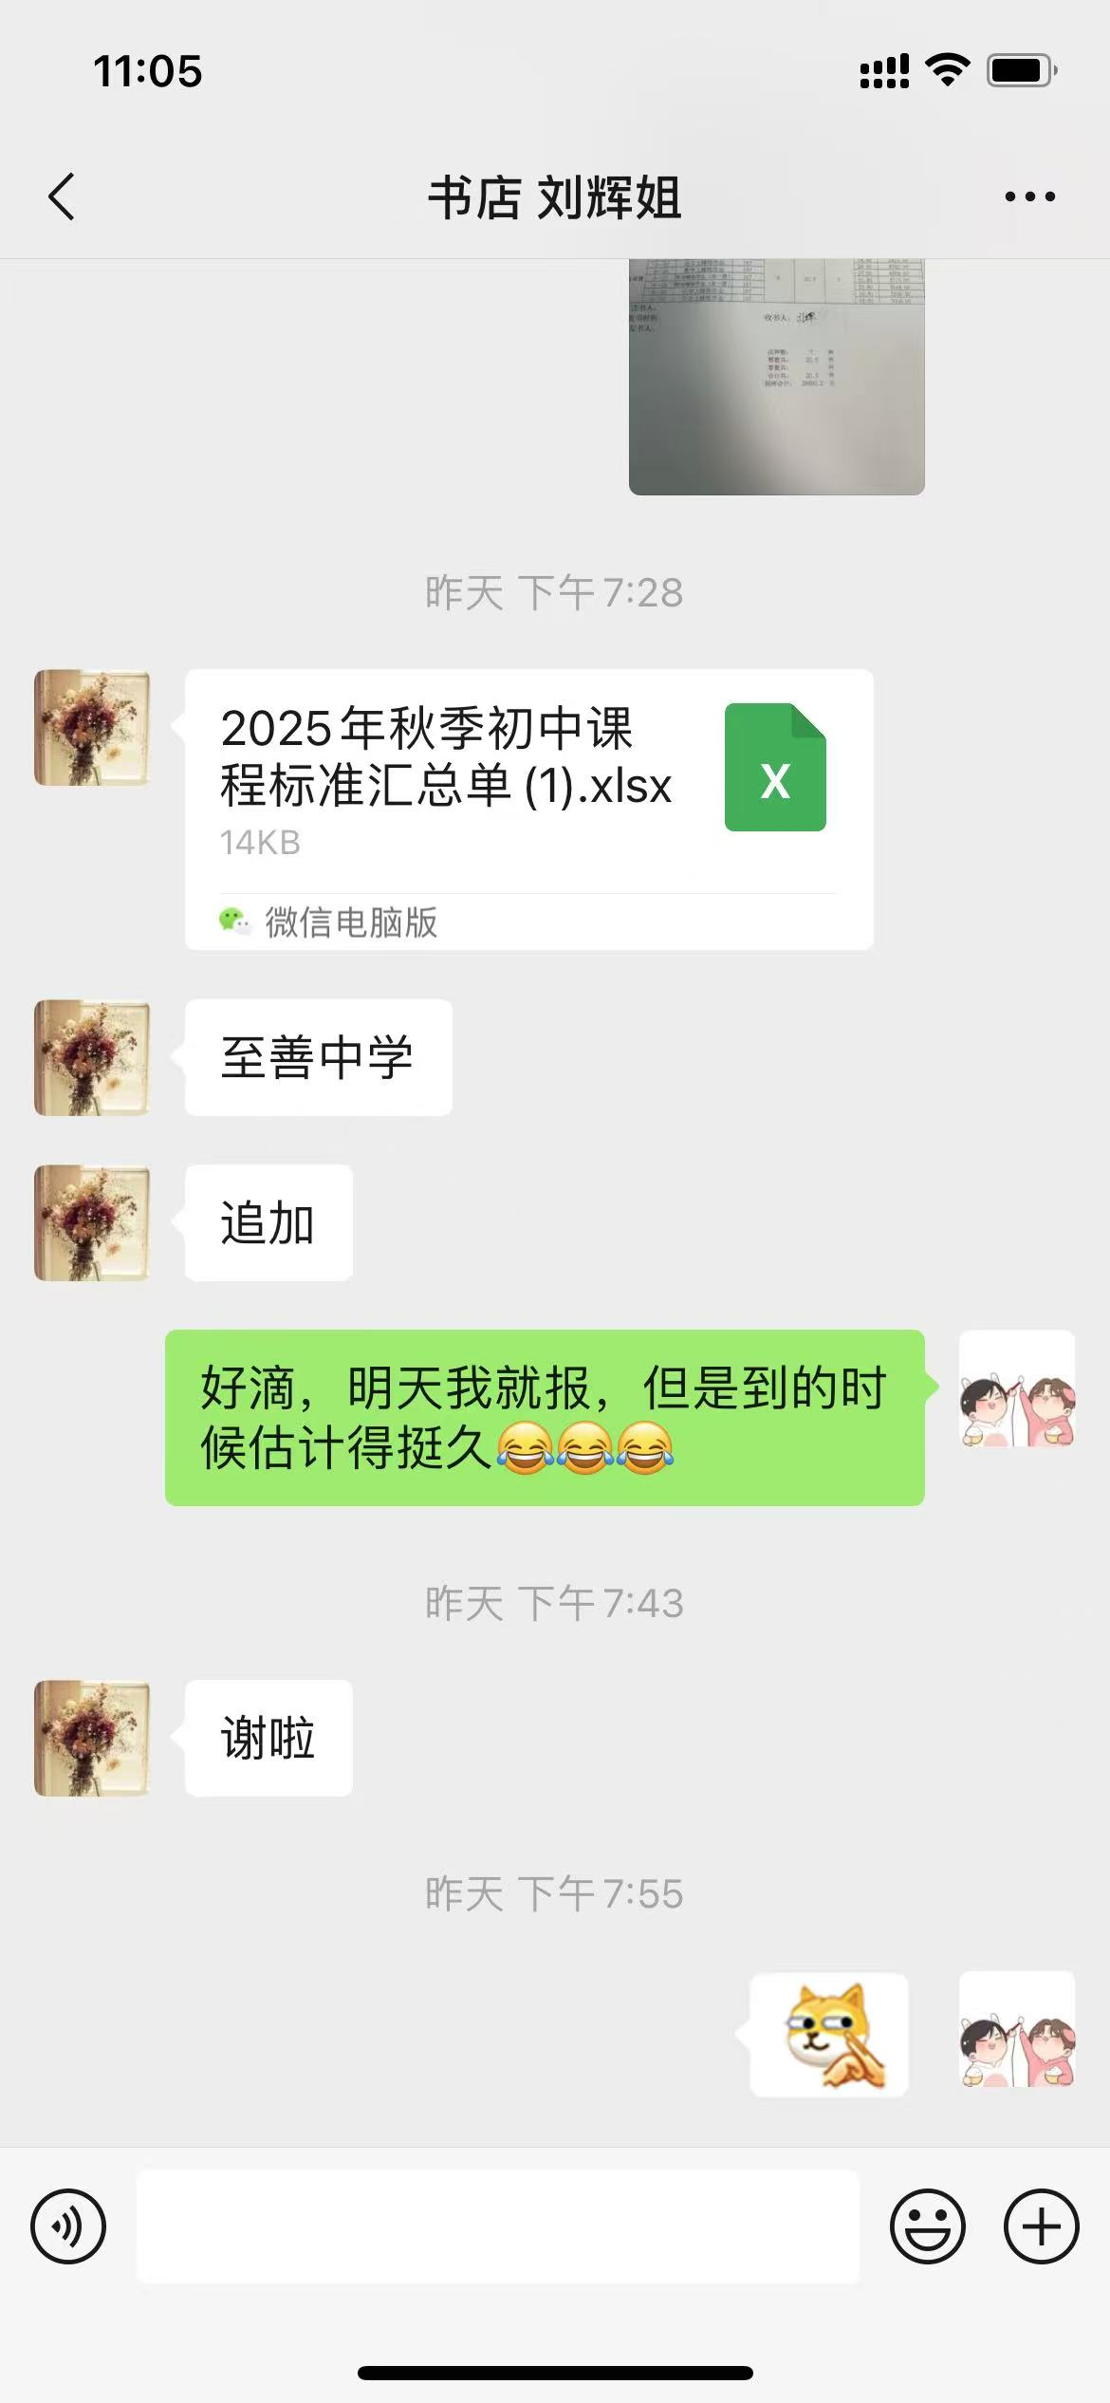
2025年秋季新课程标准汇总
订数 校名 | 1 | 2 | 3 | 4 | 5 | 6 | 7 | 8 | 9 | 10 | 11 | 12 | 13 | 14
 | 义务教育课程方案 | 义务教育道德与法治课程标准 | 义务教育语文课程标准 | 义务教育历史课程标准 | 义务教育数学课程标准 | 义务教育英语课程标准 | 义务教育地理课程标准 | 义务教育物理课程标准 | 义务教育化学课程标准 | 义务教育生物学课程标准 | 义务教育信息科技课程标准 | 义务教育体育与健康课程标准 | 义务教育艺术课程标准 | 义务教育劳动课程标准
滕州市至善学校 |  | 11 | 35 | 11 | 30 | 30 | 10 | 15 | 12 | 15

合计 | 0 | 11 | 35 | 11 | 30 | 30 | 10 | 15 | 12 | 15 | 0 | 0 | 0 | 0
单位（章）： 负责人： 褚洪军13561175319 经办人： 赵伟 15266442628
2025年9月26 日

注明：1.学校名称要以公章为准填写。 2.不要改变电子表格格式。

